Plan1
Disposição Final de RSU
QUADRO EVOLUTIVO
Fonte: ABRELPE/TCE-PE

Brasil (ABRELPE)
 |  | 2013 |  | 2014 | 2015 | 2016 | 2017 | 2018 | 2019 | 2020 | 2021 | Feb-22 | 2013 | 2014 | 2015 | 2016 | 2017 | 2018 | 2019 | 2020 | 2021 | Feb-22
Adequada Brasil |  | 2,226 |  | 2,236 | 2,244 | 2,239 | 2,218 | 2,569 | 2,636 | 2,702 |  |  | 40.0% | 40.1% | 40.3% | 40.2% | 39.8% | 46.1% | 47.3% | 48.5%
Inadequada Brasil |  | 3,344 |  | 3,334 | 3,326 | 3,331 | 3,352 | 3,001 | 2,934 | 2,868 |  |  | 60.0% | 59.9% | 59.7% | 59.8% | 60.2% | 53.9% | 52.7% | 51.5%
Total |  | 5,570 |  | 5,570 | 5,570 | 5,570 | 5,570 | 5,570 | 5,570 | 5,570 |  |  | 100.0% | 100.0% | 100.0% | 100.0% | 100.0% | 100.0% | 100.0% | 100.0%

Pernambuco (TCE-PE)
 |  | 2013 |  | 2014 | 2015 | 2016 | 2017 | 2018 | 2019 | 2020 | 2021 | Feb-22 | 2013 | 2014 | 2015 | 2016 | 2017 | 2018 | 2019 | 2020 | 2021 | Feb-22
Adequada Pernambuco |  | 22 |  | 29 | 31 | 32 | 53 | 80 | 101 | 126 | 156 | 163 | 12.0% | 15.8% | 16.8% | 17.4% | 28.8% | 43.5% | 54.9% | 68.5% | 84.8% | 88.6%
Inadequada Pernambuco |  | 162 |  | 155 | 153 | 152 | 131 | 104 | 83 | 58 | 28 | 21 | 88.0% | 84.2% | 83.2% | 82.6% | 71.2% | 56.5% | 45.1% | 31.5% | 15.2% | 11.4%

Nordeste (ABRELPE)
 | 2012 | 2013 |  | 2014 | 2015 | 2016 | 2017 | 2018 | 2019 | 2020 | 2021 | Feb-22 | 2013 | 2014 | 2015 | 2016 | 2017 | 2018 | 2019 | 2020 | 2021 | Feb-22
Adequada Nordeste | 450 | 453 |  | 454 | 456 | 458 | 449 | 454 | 483 | 511 | 511 |  | 25.3% | 25.3% | 25.4% | 25.5% | 25.0% | 25.3% | 26.9% | 28.5%
Inadequada Nordeste | 1344 | 1341 |  | 1340 | 1338 | 1336 | 1345 | 1340 | 1311 | 1283 | 1283 |  | 74.7% | 74.7% | 74.6% | 74.5% | 75.0% | 74.7% | 73.1% | 71.5%

Norte (ABRELPE)
 |  | 2013 |  | 2014 | 2015 | 2016 | 2017 | 2018 | 2019 | 2020 | 2021 | Feb-22 | 2013 | 2014 | 2015 | 2016 | 2017 | 2018 | 2019 | 2020 | 2021
Adequada Norte |  | 92 |  | 95 | 97 | 92 | 90 | 93 | 95 | 96 |  |  | 20.4% | 21.1% | 21.6% | 20.4% | 20.0% | 20.7% | 21.1% | 21.3%
Inadequada Norte |  | 358 |  | 355 | 353 | 358 | 360 | 357 | 355 | 354 |  |  | 79.6% | 78.9% | 78.4% | 79.6% | 80.0% | 79.3% | 78.9% | 78.7%

Centro-oeste (ABRELPE)
 |  | 2013 |  | 2014 | 2015 | 2016 | 2017 | 2018 | 2019 | 2020 | 2021 | Feb-22 | 2013 | 2014 | 2015 | 2016 | 2017 | 2018 | 2019 | 2020 | 2021
Adequada Centro-oeste |  | 161 |  | 163 | 165 | 161 | 159 | 162 | 167 | 172 |  |  | 34.5% | 34.9% | 35.3% | 34.5% | 34.0% | 34.7% | 35.8% | 36.8%
Inadequada CO |  | 306 |  | 304 | 302 | 306 | 308 | 305 | 300 | 295 |  |  | 65.5% | 65.1% | 64.7% | 65.5% | 66.0% | 65.3% | 64.2% | 63.2%

Sudeste (ABRELPE)
 |  | 2013 |  | 2014 | 2015 | 2016 | 2017 | 2018 | 2019 | 2020 | 2021 | Feb-22 | 2013 | 2014 | 2015 | 2016 | 2017 | 2018 | 2019 | 2020 | 2021
Adequada Sudeste |  | 817 |  | 819 | 820 | 822 | 817 | 820 | 841 | 862 |  |  | 49.0% | 49.1% | 49.2% | 49.3% | 49.0% | 49.2% | 50.4% | 51.7%
Inadequada Sudeste |  | 851 |  | 849 | 848 | 846 | 851 | 848 | 827 | 806 |  |  | 51.0% | 50.9% | 50.8% | 50.7% | 51.0% | 50.8% | 49.6% | 48.3%

Sul (ABRELPE)
 |  | 2013 |  | 2014 | 2015 | 2016 | 2017 | 2018 | 2019 | 2020 | 2021 | Feb-22 | 2013 | 2014 | 2015 | 2016 | 2017 | 2018 | 2019 | 2020 | 2021
Adequada Sul |  | 703 |  | 705 | 706 | 706 | 703 | 1,040 | 1051 | 1,061 |  |  | 59.0% | 59.2% | 59.3% | 59.3% | 59.0% | 87.3% | 88.2% | 89.1%
Inadequada Sul |  | 488 |  | 486 | 485 | 485 | 488 | 151 | 140 | 130 |  |  | 41.0% | 40.8% | 40.7% | 40.7% | 41.0% | 12.7% | 11.8% | 10.9%

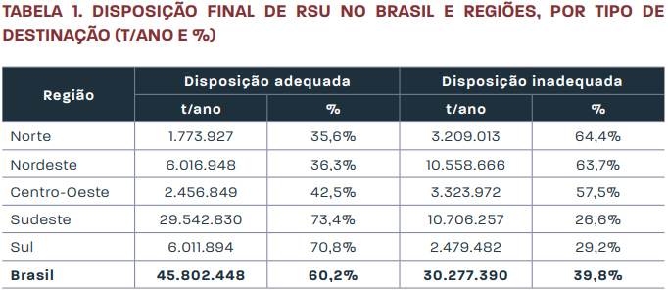

NORDESTE | 1794 | MUNICÍPIOS
ÍNDICE DE DEPOSIÇÃO |  | 2012 | 2013 | 2014 | 2015 | 2016 | 2017 | 2018 | 2019 | 2020 | 2021*
Adequada Nordeste |  | 450 | 453 | 454 | 456 | 458 | 449 | 454 | 483 | 511 | 519
Inadequada Nordeste |  | 1344 | 1341 | 1340 | 1338 | 1336 | 1345 | 1340 | 1311 | 1283 | 1275
% Adequação sem Política Pública NE |  | 25.08% | 25.25% | 25.31% | 25.42% | 25.53% | 25.03% | 25.31% | 26.92% | 28.48% | 30.08%
% CRESCIMENTO SOBRE 2012 |  |  | 0.22% | 0.07% | 0.15% | 0.15% | -0.67% | 0.37% | 2.16% | 2.14% | 0.62%

PERNAMBUCO | 184 | MUNICÍPIOS
ÍNDICE DE DEPOSIÇÃO |  | 2012 | 2013 | 2014 | 2015 | 2016 | 2017 | 2018 | 2019 | 2020 | 2021
Adequada PE com Política Pública |  | 22 | 22 | 29 | 31 | 32 | 53 | 80 | 101 | 126 | 156
Adequada PE sem Política Pública |  | 22 | 22 | 22 | 22 | 22 | 22 | 22 | 23 | 23 | 23
% Adequação sem Política Pública PE |  | 11.96% | 11.96% | 15.76% | 16.85% | 17.39% | 28.80% | 43.48% | 54.89% | 68.48% | 84.78%

 | 2012 | 2013 | 2014 | 2015 | 2016 | 2017 | 2018 | 2019 | 2020 | 2021*
 | 25.08% | 25.25% | 25.31% | 25.42% | 25.53% | 25.03% | 25.31% | 26.92% | 28.48% | 30.08%
 | 11.96% | 11.96% | 15.76% | 16.85% | 17.39% | 28.80% | 43.48% | 54.89% | 68.48% | 84.78%
 | -13.13% | -13.29% | -9.55% | -8.57% | -8.14% | 3.78% | 18.17% | 27.97% | 39.99% | 54.70%

NORDESTE | 1794 | MUNICÍPIOS |  | VERIFICAÇÃO DO CONTRAFACTUAL PERNAMBUCO "sem políticas públicas aplicadas em PE comparando ao NE"
PERNAMBUCO | 184 | 2012 | 2013 | 2014 | 2015 | 2016 | 2017 | 2018 | 2019 | 2020 | 2021*
Nº Com Deposição Adequada NE |  | 450 | 453 | 454 | 456 | 458 | 449 | 454 | 483 | 511 | 519
Nº Com Deposição Adequada PE |  | 22 | 22 | 29 | 31 | 32 | 53 | 80 | 101 | 126 | 156
% Adequação sem Política Pública PE |  | 12% | 12% | 16% | 17% | 17% | 29% | 43% | 55% | 68% | 85%
% Adequação com Política Pública PE |  | 12% | 12% | 12% | 12% | 12% | 12% | 12% | 12% | 13% | 13%
% Adequação sem Política Pública NE |  | 25% | 25% | 25% | 25% | 26% | 25% | 25% | 27% | 28% | 30%
Nº Com Deposição Adequada PE - NE |  | 22 | 22 | 22 | 22 | 22 | 22 | 22 | 23 | 23 | 23
Contra factual Calculado |  | 0 | 0 | 7 | 9 | 10 | 31 | 58 | 78 | 103 | 133
* OS DADOS DO ANO DE 2021 DO NORDESTE SÃO ESTIMADOS PELA TENDÊNCIA MÉDIA DE CRESCIMENTO DOS ÚLTIMOS 2 ANOS

Disposição Adequada de Resíduos Sólidos - Pernambuco x Nordeste AVALIAÇÃO DO CONTRAFACTUAL

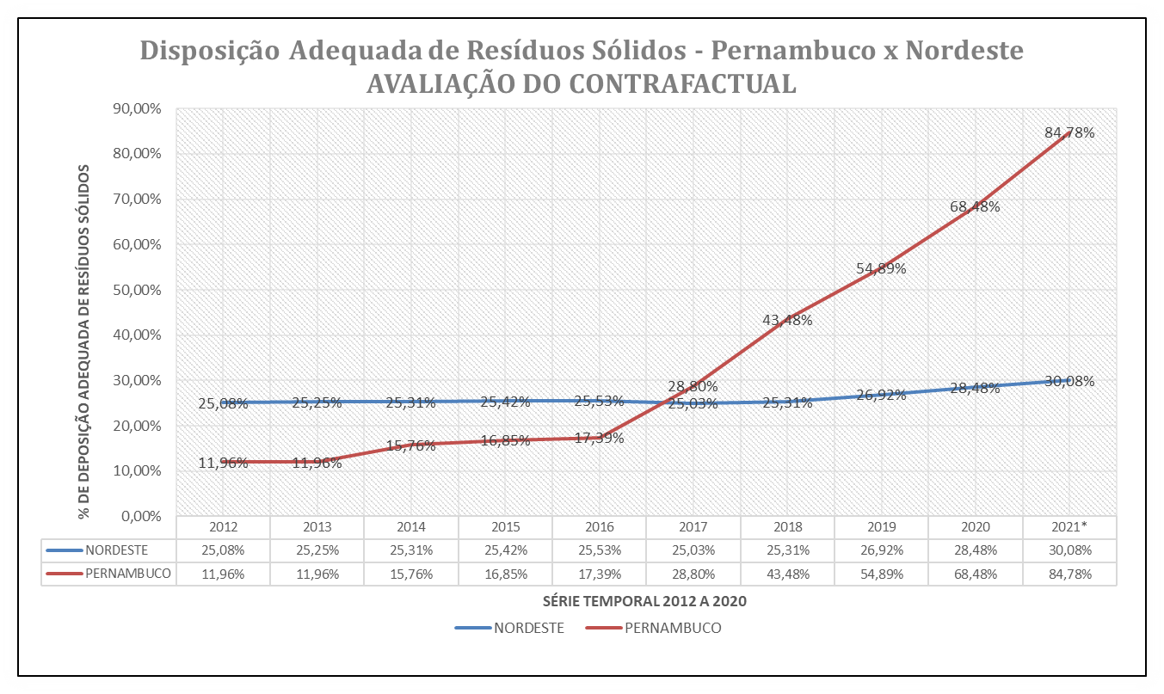

NORDESTE | 1794 | MUNICÍPIOS |  | VERIFICAÇÃO DO CONTRAFACTUAL "sem políticas públicas aplicadas em PE"
PERNAMBUCO | 184 | 2012 | 2013 | 2014 | 2015 | 2016 | 2017 | 2018 | 2019 | 2020 | 2021*
Nº Deposição Adequada Nordeste |  | 450 | 453 | 454 | 456 | 458 | 449 | 454 | 483 | 511 | 519 |  | 115.33%
Nº Deposição Adequada Pernambuco |  | 22 | 22 | 29 | 31 | 32 | 53 | 80 | 101 | 126 | 156
% Deposição Adequada Nordeste |  | 25.08% | 25.25% | 25.31% | 25.42% | 25.53% | 25.03% | 25.31% | 26.92% | 28.48% | 30.08%
% Incremento ano a ano Nordeste |  |  | 0.67% | 0.89% | 1.33% | 1.78% | -0.22% | 0.89% | 7.33% | 13.56% | 15.33%
Nº Deposição PE c/ evolução do NE |  | 22 | 22 | 22 | 22 | 22 | 22 | 22 | 24 | 25 | 25 |  | 115.33%
CONTRAFACTUAL CALCULADO |  | 0 | 0 | 7 | 9 | 10 | 31 | 58 | 77 | 101 | 131

PERNAMBUCO | 184 | MUNICÍPIOS
 |  | 2012 | 2013 | 2014 | 2015 | 2016 | 2017 | 2018 | 2019 | 2020 | 2021

Inadequada Pernambuco |  | 162 | 162 | 155 | 153 | 152 | 131 | 104 | 83 | 58 | 28
% ADEQUAÇÃO |  | 11.96% | 11.96% | 15.76% | 16.85% | 17.39% | 28.80% | 43.48% | 54.89% | 68.48% | 84.78%
% INCREMENTO |  |  | 0.00% | 3.80% | 1.09% | 0.54% | 11.41% | 14.67% | 11.41% | 13.59% | 16.30%
* OS DADOS DO ANO DE 2021 DO NORDESTE SÃO ESTIMADOS PELA TENDÊNCIA DE CRESCIMENTO

Avaliação do Impacto da Adoção de Política Pública visando adequada deposição de resíduos sólidos.

NORDESTE | 1794 | MUNICÍPIOS
ÍNDICE DE DEPOSIÇÃO |  | 2012 | 2013 | 2014 | 2015 | 2016 | 2017 | 2018 | 2019 | 2020 | 2021*
Adequada Nordeste |  | 450 | 453 | 454 | 456 | 458 | 449 | 454 | 483 | 511 | 519
Inadequada Nordeste |  | 1344 | 1341 | 1340 | 1338 | 1336 | 1345 | 1340 | 1311 | 1283 | 1275
% Adequação sem Política Pública NE |  | 25.08% | 25.25% | 25.31% | 25.42% | 25.53% | 25.03% | 25.31% | 26.92% | 28.48% | 30.08%

PERNAMBUCO | 184 | MUNICÍPIOS
ÍNDICE DE DEPOSIÇÃO |  | 2012 | 2013 | 2014 | 2015 | 2016 | 2017 | 2018 | 2019 | 2020 | 2021
Adequada PE com Política Pública |  | 22 | 22 | 29 | 31 | 32 | 53 | 80 | 101 | 126 | 156
Adequada PE sem Política Pública |  | 22 | 22 | 22 | 22 | 22 | 22 | 22 | 23 | 23 | 23
% Adequação sem Política Pública PE |  | 11.96% | 11.96% | 15.76% | 16.85% | 17.39% | 28.80% | 43.48% | 54.89% | 68.48% | 84.78%

